상품제안서
실리콘 고무주걱 3종 | 상품코드: S25408

 |  |  |  |  |  |  | 02-713-8555 | www.synergygift.co.kr
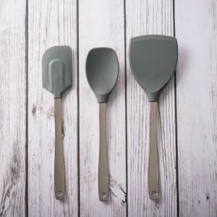 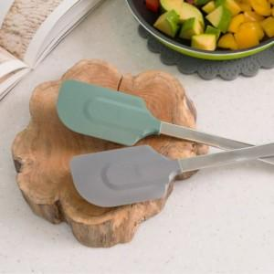 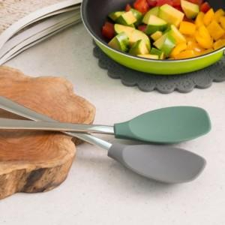

【상세/제작정보】 | <p style="text-align: center; " align="center">옵션1. 알뜰주걱, 옵션2. 볶음스푼, 옵션3. 뒤집개 / 개별상품으로 제품 1개로 구성되어 있습니다.</p>

【인쇄/포장옵션】 | 레이저 / OPP(비닐)

【공급단가】 | 수량 | 100~ | 300~ | 500~ | 1,000~ | 3,000~
*VAT별도 | 알뜰주걱 | 5,670원 | 5,460원 | 5,250원 | 5,040원 | 4,910원
 | 볶음스푼 | 5,670원 | 5,460원 | 5,250원 | 5,040원 | 4,910원
 | 뒤집개 | 7,420원 | 7,150원 | 6,870원 | 6,600원 | 6,430원

【상품 URL】 | https://www.synergygift.co.kr:443/src/goods_detail.php?gdno=25408

